R2重点＋追加
令和２年度 北湖底層DO臨時重点調査測定結果（11月16日、11月17日）
 |  |  |  |  | 追加調査測定結果（11月24日、30日、12月7日、21日、22日、1月4日、12日、18日、26日、2月1日）
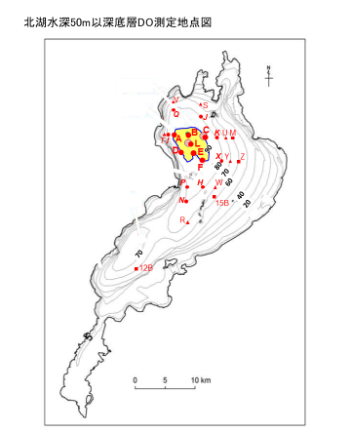
調査実施機関 | 地点 | 水深 | 2020-11-16 | 2020-11-17 | 2020-11-24 | 2020-11-30 | 2020-12-07 | 2020-12-21 | 2020-12-22 | 2021-01-04 | 2021-01-12 | 2021-01-18 | 2021-01-26 | 2021-02-01
センター 環境監視部門 | A | 約90m | 0.5 | <0.5 | 2.7 |  |  | <0.5 |  | 9.2 | 10.0 | 9.2 | 8.4 | 9.9
 | B |  |  | <0.5
 | C |  | 1.6 | <0.5 | <0.5 | <0.5 | <0.5 | 0.5 |  | 2.2 | 9.7 | 9.0 | 9.5 | 10.0
 | D |  | 2.4 |  | 3.8 | 2.7 |  |  | <0.5 | 6.2 |  | 9.5 | 9.4 | 9.8
 | E |  | <0.5
 | F |  | <0.5 |  | <0.5 |  |  |  | 1.2 |  | 9.5 | 9.4 | 9.5 | 10.4
 | L |  | <0.5 |  | 1.8 | <0.5 | <0.5 | <0.5 | <0.5 | 2.9 | 10.0 | 8.7 | 9.5 | 10.0
 | K | 約80m |  | 0.8 | 1.0 | 1.8 | 2.0 | 1.2 |  | 0.5 | 9.6 | 9.7 | 9.5 | 10.5
 | H |  | 1.5 | 1.6 | 0.6 | 2.1 | <0.5 |  | 0.7 | 0.8 | 2.6 | 8.5 | 9.2 | 10.0
 | I |  |  | 1.0 | 4.1 |  |  | <0.5
 | J |  | 4.4 |  | 1.0 | 3.7 |  |  | 2.0
 | N |  | 2.2 |  | 0.7 | 1.9 | 2.8 |  | 2.1 | 1.7 | 10.0 | 9.2
 | P |  | 1.7 |  |  | 3.7 |  |  | 1.8
 | Q |  | 2.0 |  |  | 2.5 |  |  | <0.5 | 7.9
 | X |  |  | 1.2 |  |  |  |  | 1.7 |  | 8.0 | 8.9 | 9.4 | 10.4
 | R | 約70m | 3.0 |  | 2.0 | 2.5 | 1.6 | 3.3 |  | <0.5 | 8.6 | 8.9
 | S |  | 5.6 |  |  |  |  |  | 1.6
 | T |  |  | 4.4 |  |  |  | 1.4
 | U |  |  | 1.7 | 2.0 | 3.6 | 3.0 | 1.7 |  | 3.1 |  | 9.5
 | V |  | 4.1 |  |  |  |  |  | 0.6
 | W |  |  | 2.9 | 3.3 | 3.8 | 2.8 |  | 2.4 | 2.0 | 8.9 | 9.3
 | Y |  |  | 1.9 | 4.5 | 3.1 |  |  | 2.6
 | M | 約60m |  | 3.9 |  |  |  | 3.1 |  |  |  |  |  | 10.8
 | Z |  |  | 5.3 |  |  |  |  |  |  |  |  |  |  | 琵琶湖環境科学研究センター研究報告書第10号の図に地点を追加加工

